Sheet1
아라리 마이폴리오 강화유리+케이스 세트(갤럭시탭S8울트라)
STI : 02 6673 4900 , Fax : 02 6406 6543
배송주소:
제품명 | 아라리 마이폴리오 강화유리+케이스 세트(갤럭시탭S8울트라)
이미지 | 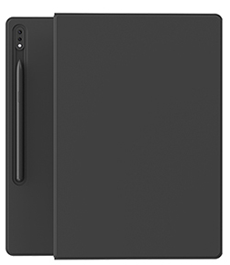 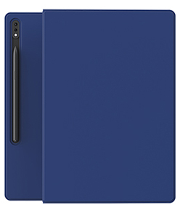 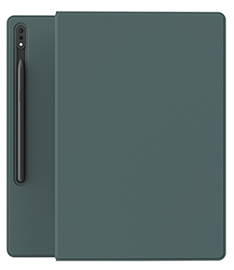
기종/색상 | 블랙 | 블루 | 그린
갤럭시탭S8울트라

